사진메뉴판
모키 · 커피와 술을 함께 고르는 커피바
MOKI / Coffee, tea, desserts & drinks
커피 · 차/논커피 · 디저트 · 주류 · 원두 / 33 menus · AI representative images

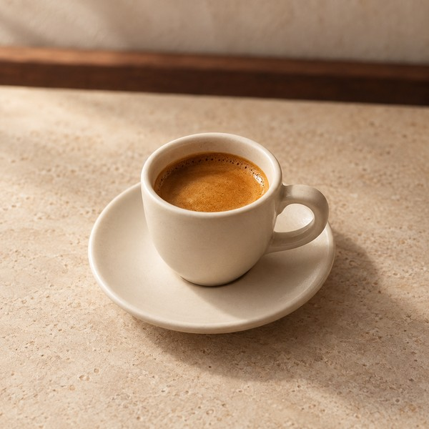
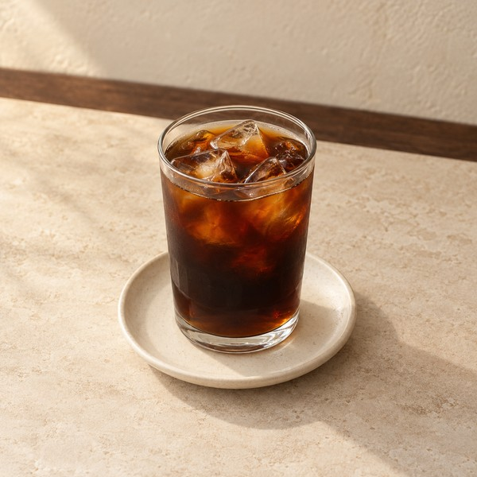
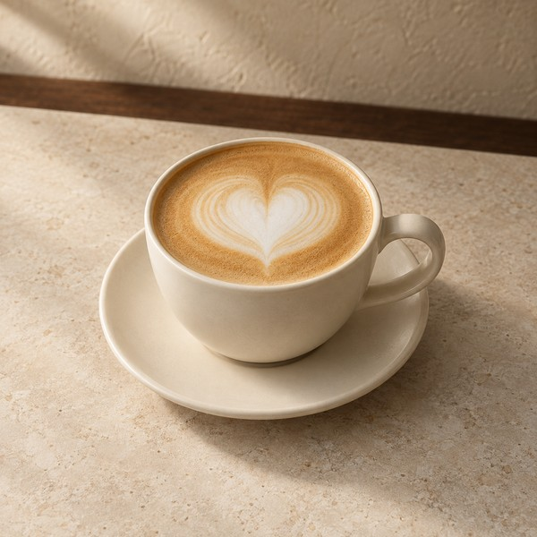

에스프레소 |  | 아메리카노 |  | 카페 라떼
Espresso |  | Americano |  | Caffe Latte

3,500 KRW | M01 | 4,500 KRW+ | M02 | 5,500 KRW+ | M03
one cup |  | one cup |  | one cup
사진 / Photo: HOT / one size |  | 사진 / Photo: ICED / S |  | 사진 / Photo: HOT / S

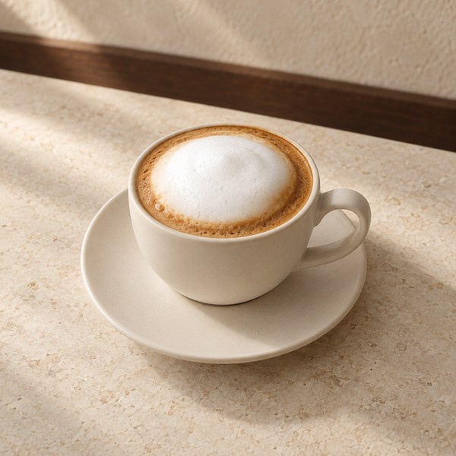
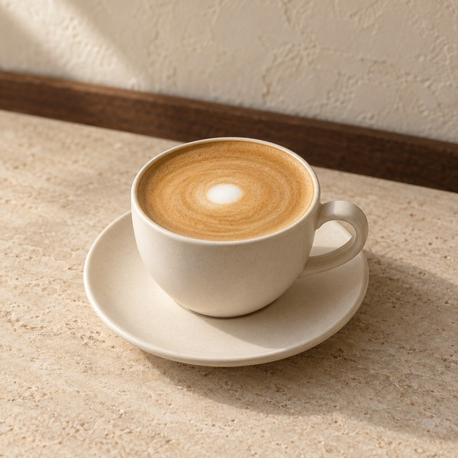
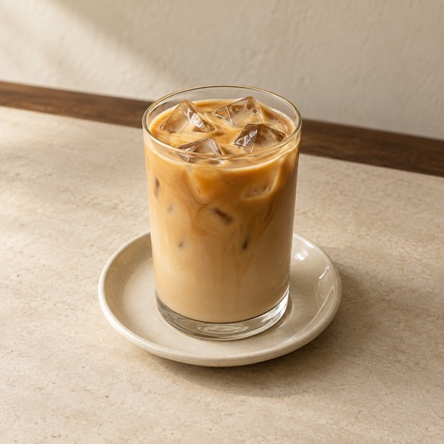

카푸치노 |  | 플랫화이트 |  | 바닐라 라떼
Cappuccino |  | Flat White |  | Vanilla Latte

5,200 KRW | M04 | 5,500 KRW | M05 | 6,000 KRW+ | M06
one cup |  | one cup |  | one cup
사진 / Photo: HOT / one size |  | 사진 / Photo: HOT / one size |  | 사진 / Photo: ICED / S

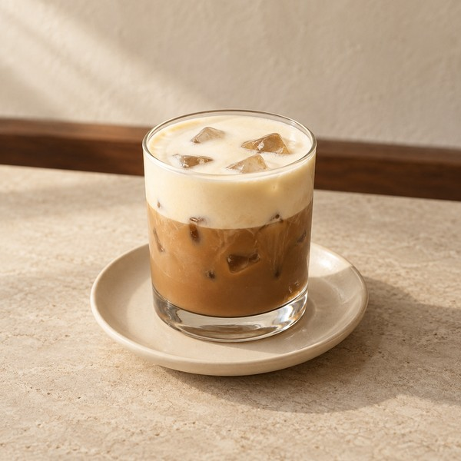
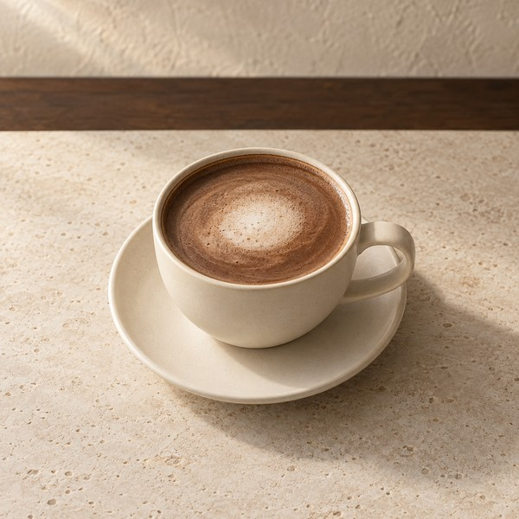
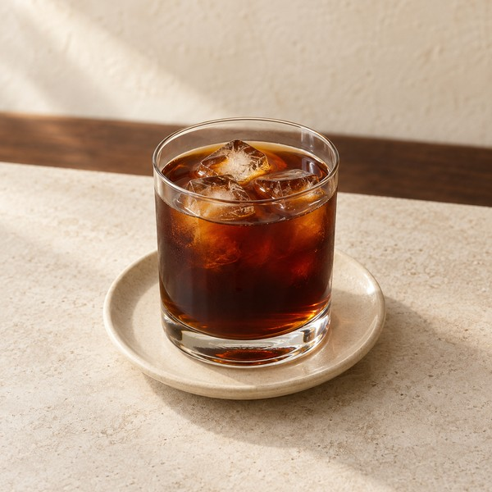

고운결 크림 라떼 |  | 다크 카페 모카 |  | 콜드브루
Goungyeol Cream Latte |  | Dark Caffe Mocha |  | Cold Brew

6,500 KRW | M07 | 6,200 KRW | M08 | 5,200 KRW | M09
one cup |  | one cup |  | one cup
사진 / Photo: ICED / one size |  | 사진 / Photo: HOT / one size |  | 사진 / Photo: ICED / one size

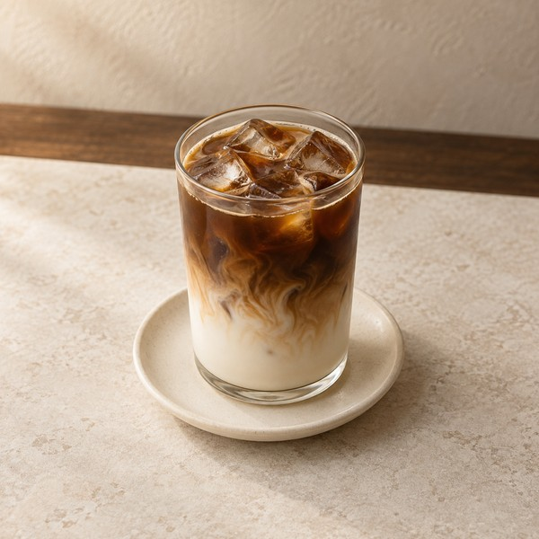
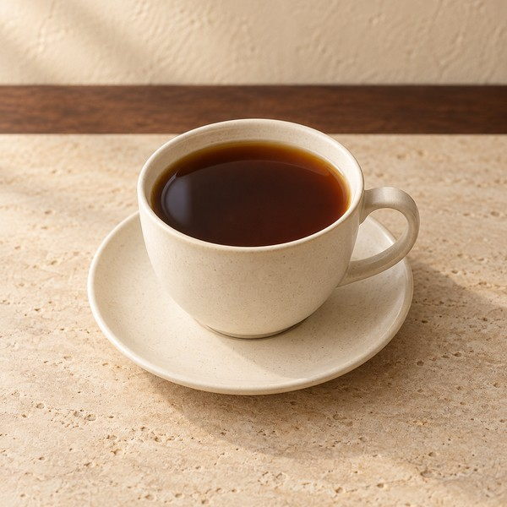
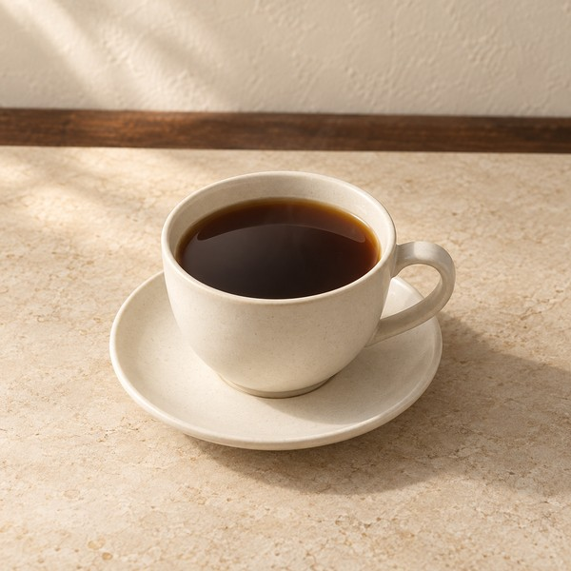

콜드브루 라떼 |  | 에티오피아 필터커피 |  | 디카페인 필터커피
Cold Brew Latte |  | Ethiopia Filter Coffee |  | Decaf Filter Coffee

6,000 KRW | M10 | 6,500 KRW | M11 | 6,800 KRW | M12
one cup |  | one cup |  | one cup
사진 / Photo: ICED / one size |  | 사진 / Photo: HOT / one size |  | 사진 / Photo: HOT / one size

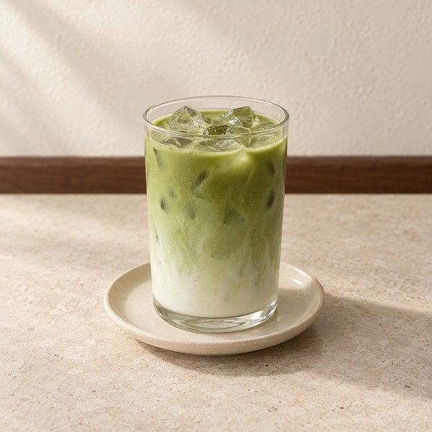
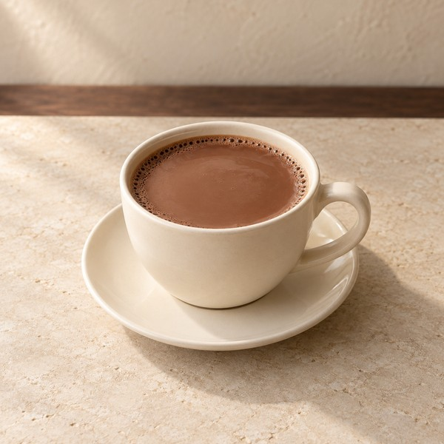
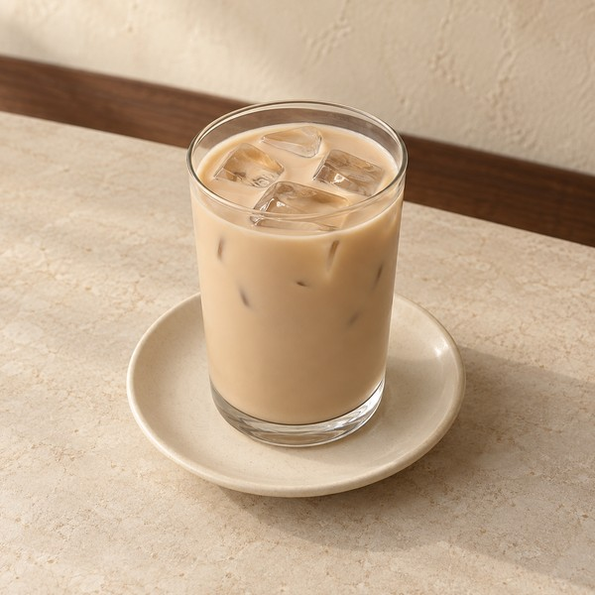

말차 라떼 |  | 초코 라떼 |  | 보성 홍차 밀크티
Matcha Latte |  | Chocolate Latte |  | Boseong Black Milk Tea

6,000 KRW | M13 | 5,800 KRW | M14 | 6,000 KRW | M15
one cup |  | one cup |  | one cup
사진 / Photo: ICED / one size |  | 사진 / Photo: HOT / one size |  | 사진 / Photo: ICED / one size

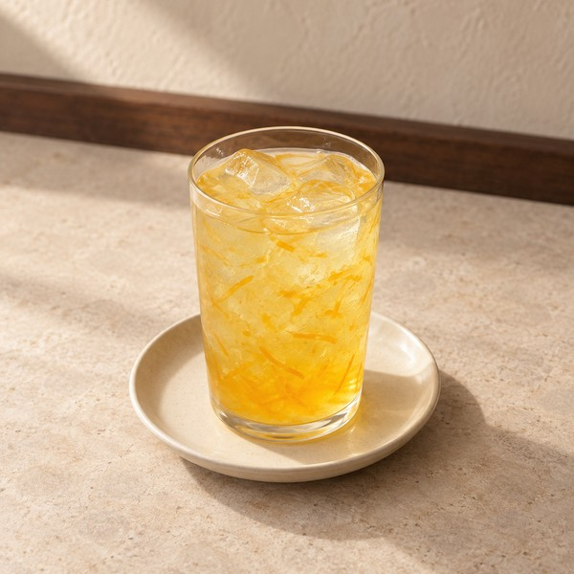
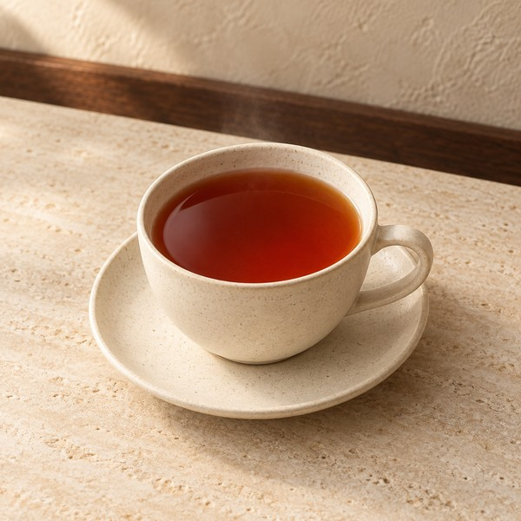
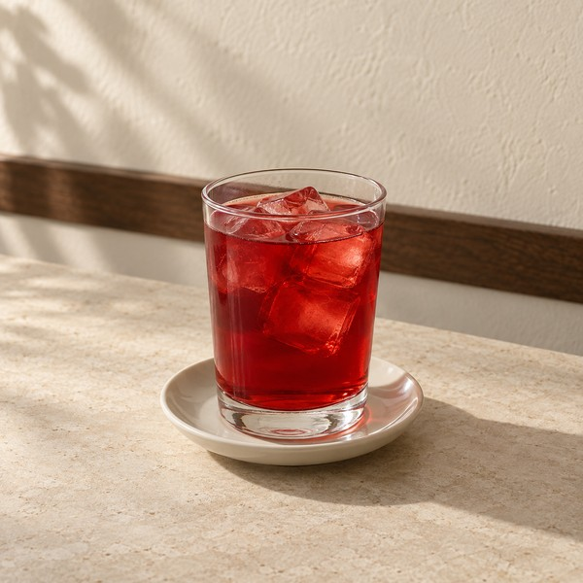

유자티 |  | 루이보스티 |  | 오미자차
Yuja Tea — Korean Citrus |  | Rooibos Tea |  | Omija Tea — Five-Flavor Berry

5,500 KRW | M16 | 5,000 KRW | M17 | 6,000 KRW | M26
one cup |  | one cup |  | one cup
사진 / Photo: ICED / one size |  | 사진 / Photo: HOT / one size |  | 사진 / Photo: ICED / one size

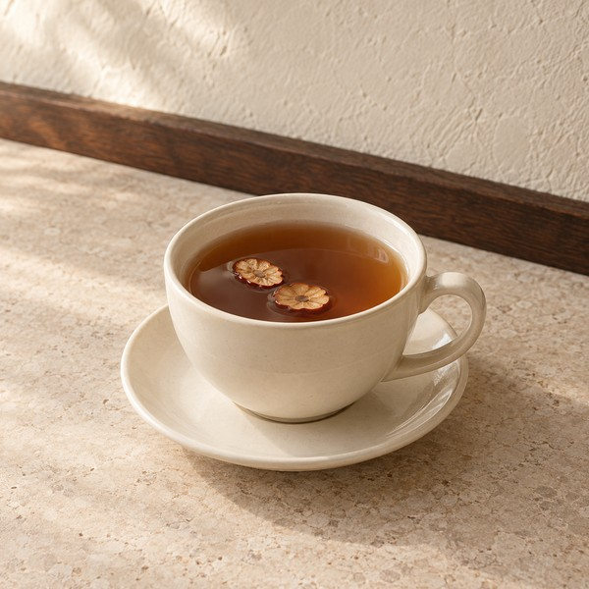
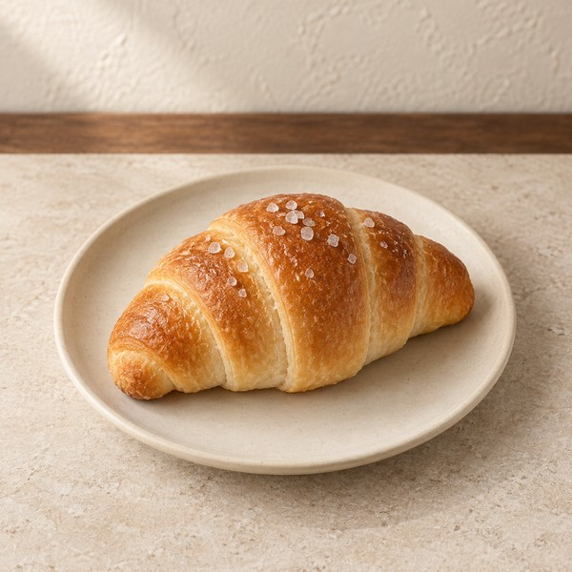
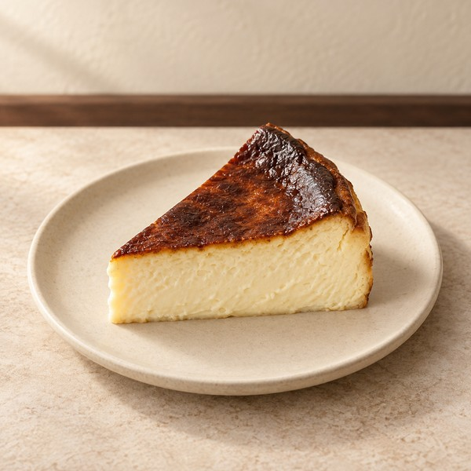

대추생강차 |  | 버터 소금빵 |  | 바스크 치즈케이크
Daechu Saenggang Tea — Jujube & Ginger |  | Butter Salt Bread |  | Basque Cheesecake

6,500 KRW | M27 | 3,800 KRW | M18 | 6,800 KRW | M20
one cup |  | one bread roll |  | one slice
사진 / Photo: HOT / one size |  | 사진 / Photo: 빵 1개 |  | 사진 / Photo: 케이크 1조각

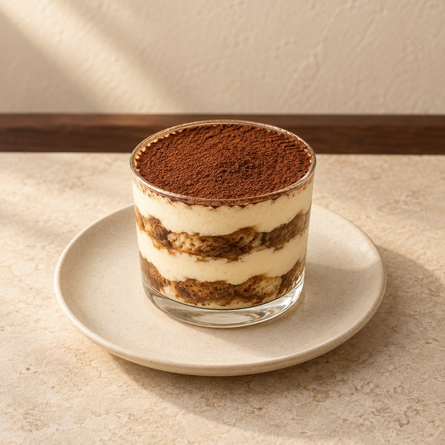
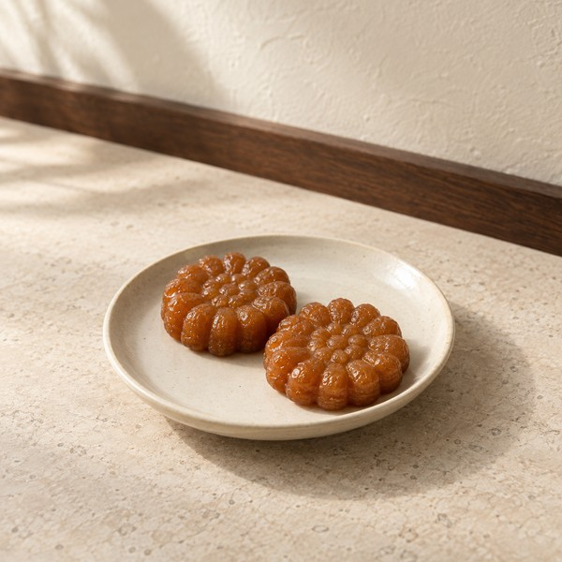
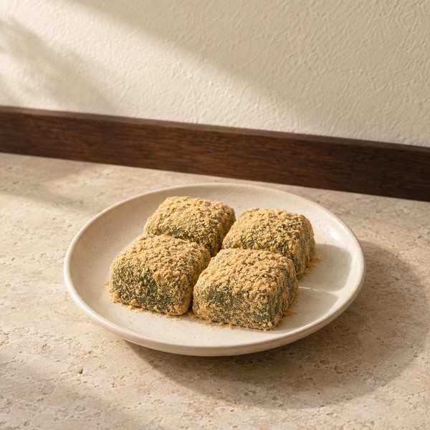

티라미수 컵 |  | 약과 2개 |  | 쑥인절미 4개
Tiramisu Cup |  | Yakgwa — Honey Cookies (2 pcs) |  | Ssuk Injeolmi — Mugwort Rice Cakes (4 pcs)

6,500 KRW | M21 | 4,500 KRW | M28 | 5,500 KRW | M29
one dessert cup |  | one plate of 2 cookies |  | one plate of 4 rice cakes
사진 / Photo: 디저트 1컵 |  | 사진 / Photo: 약과 2개 1접시 |  | 사진 / Photo: 떡 4개 1접시

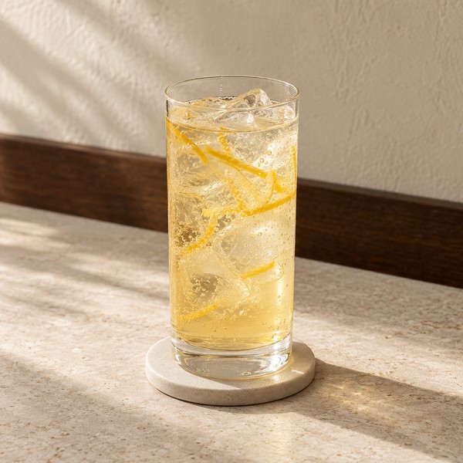
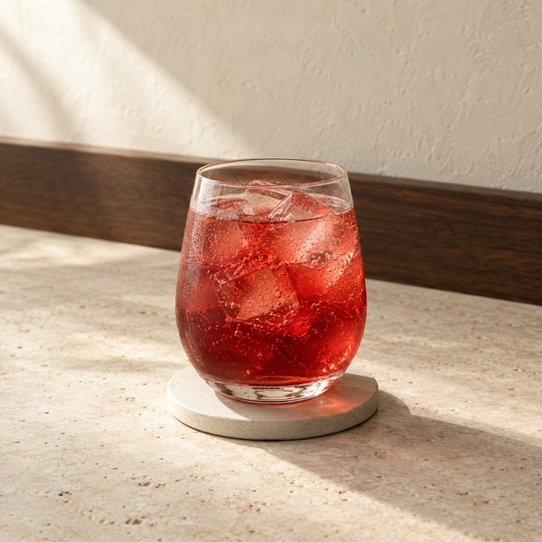
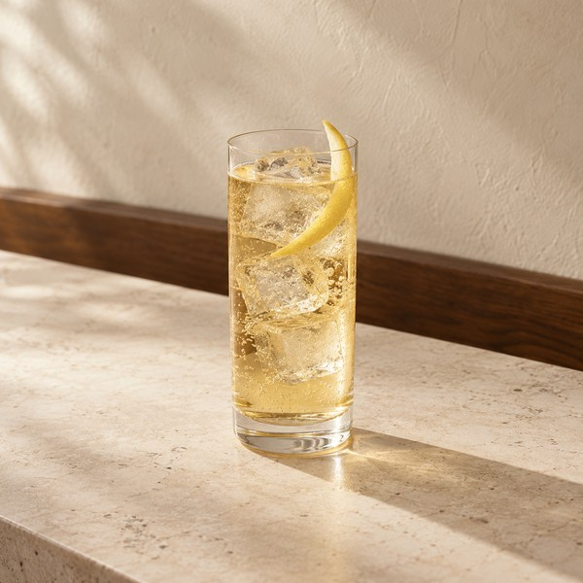

유자 소주 하이볼 |  | 오미자 소주 스프리츠 |  | 위스키 하이볼
Yuja Soju Highball |  | Omija Soju Spritz |  | Whisky Highball

9,500 KRW | M32 | 10,000 KRW | M33 | 9,000 KRW | M34
주류 / Alcohol · 5.3% ABV* |  | 주류 / Alcohol · 5.0% ABV* |  | 주류 / Alcohol · 10.0% ABV*
사진 / Photo: ICED / one size |  | 사진 / Photo: ICED / one size |  | 사진 / Photo: ICED / one size

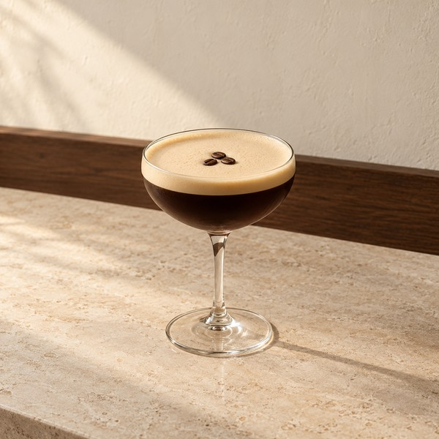
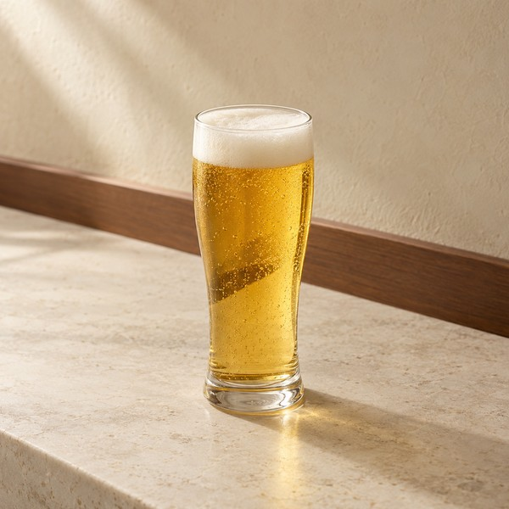
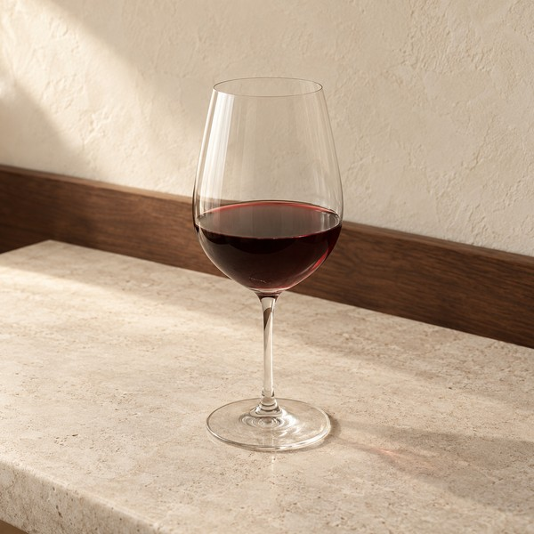

에스프레소 마티니 |  | 라거 맥주 |  | 하우스 레드와인
Espresso Martini |  | Lager Beer |  | House Red Wine

12,000 KRW | M35 | 7,000 KRW | M36 | 9,000 KRW | M37
주류 / Alcohol · 16.7% ABV* |  | 주류 / Alcohol · 5.0% ABV* |  | 주류 / Alcohol · 13.0% ABV*
사진 / Photo: 120 ml · no ice |  | 사진 / Photo: 330 ml · no ice |  | 사진 / Photo: 150 ml · no ice

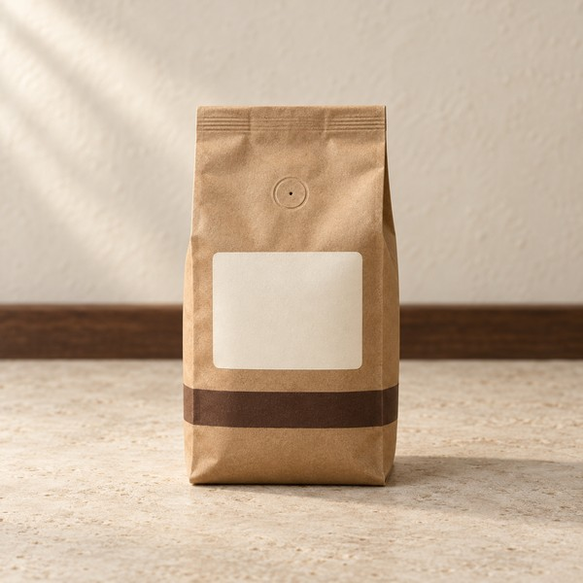
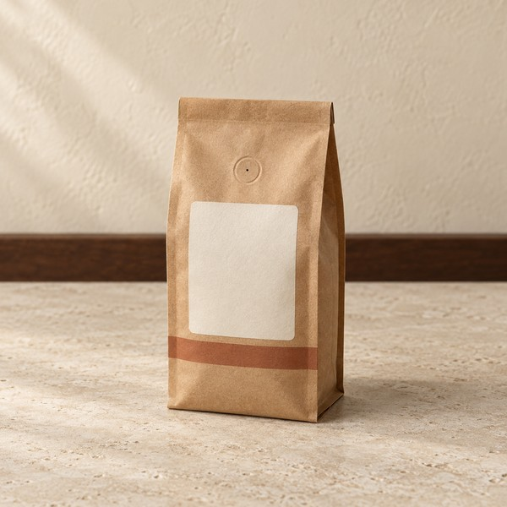
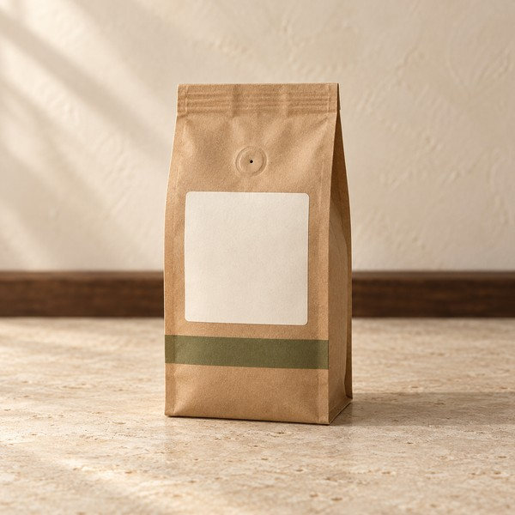

하우스 원두 200g |  | 에티오피아 원두 200g |  | 디카페인 원두 200g
House Blend Beans 200g |  | Ethiopia Beans 200g |  | Decaf Beans 200g

16,000 KRW | M23 | 19,000 KRW | M24 | 18,000 KRW | M25
200g whole beans |  | 200g whole beans |  | 200g whole beans
사진 / Photo: 200g 1봉 |  | 사진 / Photo: 200g 1봉 |  | 사진 / Photo: 200g 1봉

* 도수는 가상 레시피 계산값 / Modeled ABV. Fixed servings. Staff verification required.

